1.IDENTIFICACION
INFORMACIÓN GENERAL |  | INFORMACIÓN DEL ESTUDIO RESPECTIVO
 |  | NODO NÚMERO |  |  |  |  | 39068
 |  | INFORME NÚMERO |  |  |  |  | 457
CONTRATISTA | UNIÓN TEMPORAL MOVILIDAD 2014 | ORDEN DE TRABAJO No. |  |  |  |  | PROGRAMACION BASICA
 |  | FECHA DE LA ORDEN DE TRABAJO |  |  |  |  | -
 |  | FECHA DE LA TOMA DE INFORMACIÓN |  |  |  |  | 030414
 |  | DÌA DE LA SEMANA |  |  |  |  | JUEVES
OBJETO DEL CONTRATO | REALIZAR LA TOMA DE INFORMACIÓN DE CAMPO, COMO INSUMO DEL PROGRAMA DE MONITOREO, SEGUIMIENTO Y PLANEACIÓN DEL TRÁNSITO Y EL TRANSPORTE DE BOGOTA D.C | TIPO DE ESTUDIO |  |  |  |  | VOLÚMENES POR TIPO DE VEHÍCULO
 |  | NOMBRE DEL ARCHIVO |  |  |  |  | 39068_AK_80_X_AC_55_S_140403_VOL.xlsx
 |  | CÓDIGO DEL ESTUDIO |  |  |  |  | VOL
 |  | LUGAR DE LA TOMA DE INFORMACIÓN
NÚMERO DE CONTRATO | 2072-2013 | COORDENADA X |  |  |  |  | LONGITUD
 |  | COORDENADA Y |  |  |  |  | LATITUD

FECHA DE INICIO DEL CONTRATO | 22-01-2014 | PROFESIONALES RESPONSABLES
 |  | CONSULTOR (DIRECTOR) |  |  |  |  | ING. MSC. SANDRA LUCIA NAVAS TEQUIA
 |  | CONSULTOR (COORDINADOR GENERAL) |  |  |  |  | ING. MSC. LUIS FERNANDO RUBIANO BARRERO
INTERVENTORÍA | UNIVERSIDAD NACIONAL DE COLOMBIA | CONSULTOR (EXPERTO EN TRÁNSITO Y TRANSPORTE) |  |  |  |  | ING. ESP. DIANA PAOLA PARADA
 |  | CONSULTOR (ING ANÀLISIS) |  |  |  |  | ING. ÁNGELA ROCÍO MENDOZA
 |  | INTERVENTORÍA (DIRECTOR) |  |  |  |  | ING. MSC. ARTURO ZARATE
 |  | INTERVENTORÍA (ESPECIALISTA) |  |  |  |  | ING. MSC. WILLIAM CASTRO
 |  | INTERVENTORÍA (RESIDENTE) |  |  |  |  | ING. JOSÉ EDWIN TORRES
OBJETO DEL CONTRATO | INTERVENTORÍA TÉCNICA, ADMINISTRATIVA Y FINANCIERA PARA LA TOMA DE INFORMACIÓN DE CAMPO COMO INSUMO DEL PROGRAMA DE MONITOREO, SEGUIMIENTO Y PLANEACIÓN DEL TRÁNSITO Y TRANSPORTE DE BOGOTÁ D.C. | SUPERVISOR SECRETARIA MOVILIDAD |  |  |  |  | ING. FABIAN GONZALEZ

 |  | VERSIONES DEL ESTUDIO
 |  | NÚMERO |  | FECHA | OBSERVACIONES
NÚMERO DE CONTRATO | 2072-2013 | Versión 0 |  | 09/04/2014
 |  | Versión 1
 |  | Versión 2
FECHA DE INICIO DEL CONTRATO | 21-01-2014 | Versión 3

 |  | DESCRIPCIÓN DE LA TOMA DE INFORMACIÓN
 |  | TIPO DE VEHÍCULO | FACTOR DE EQUIVALENCIA | MOVIMIENTOS AFORADOS |  |  | No. DE PERÍODOS | HORA
ESQUEMA |  |  |  | ACCESO | LENTA | RÁPIDA | HORARIO DEL PERÍODO No. 1 | 22:00-06:00
 |  | L | 1 | NORTE | 1 |  | HORARIO DEL PERÍODO No. 2 | 06:00-14:00
 |  | C | 2 | SUR | 2 |  | HORARIO DEL PERÍODO No. 3 | 14:00-22:00
 |  |  |  | OCCIDENTE | 3 |  | No. DE HORAS TOMADAS |  | 24
 |  | BT | 2 | ORIENTE | 4 |  | HORARIO DE LA TOMA DE INFORMACIÓN |  | 22:00-22:00
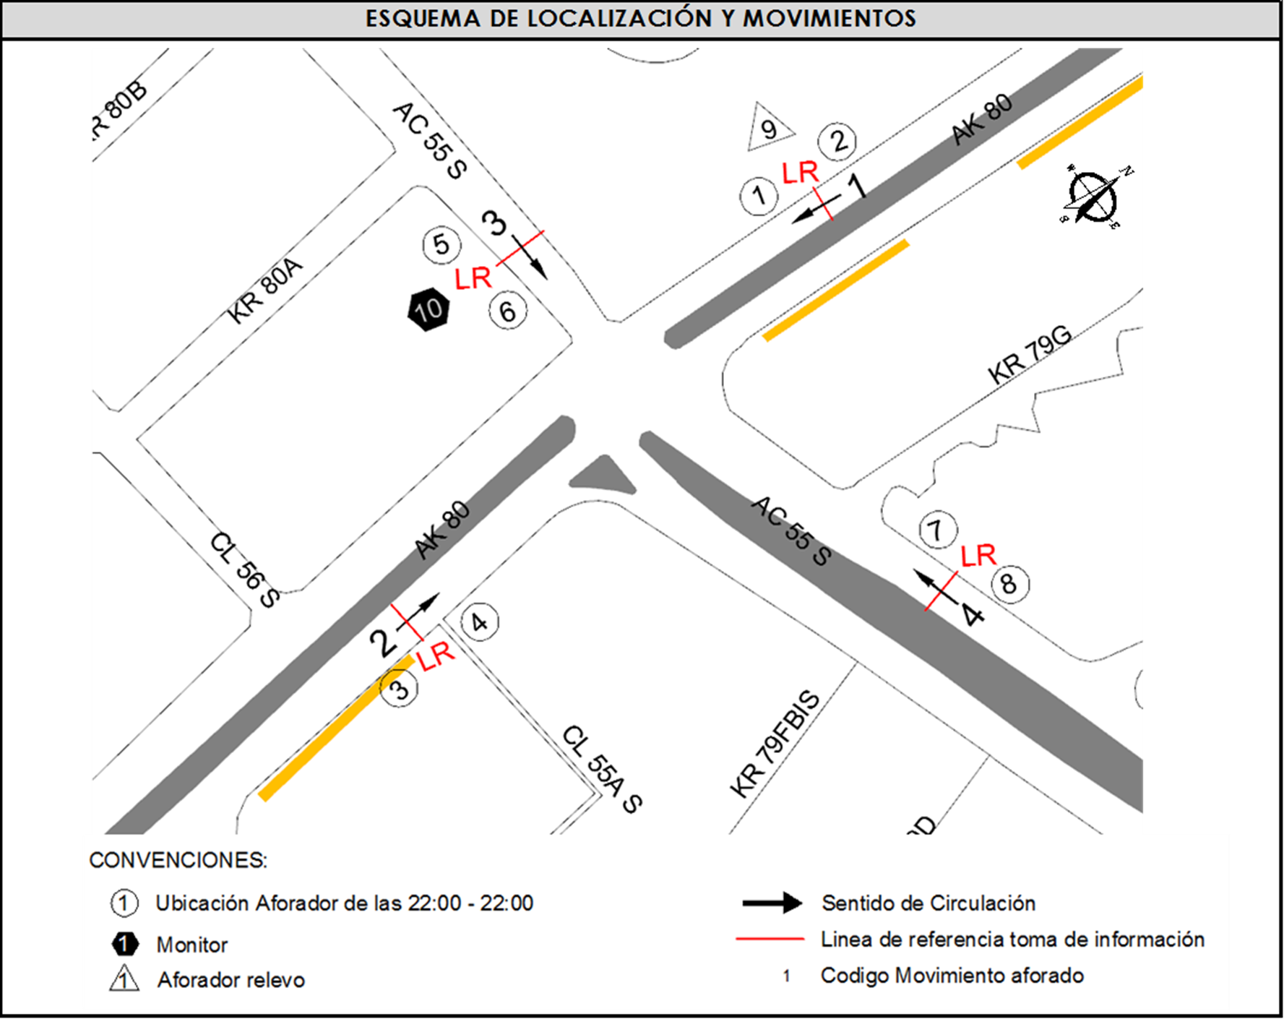
 |  | B | 2 |  |  |  | No. DE EQUIPOS UTILIZADOS |  | 10
 |  |  |  | OBSERVACIONES DE LA TOMA DE INFORMACIÒN
 |  | AL | 2 | OBSERVACION |  |  |  |  |  | ACCESO
 |  | AT | 2.5 | DURANTE LA TOMA DE INFORMACIÓN LLUEVE ENTRE LAS 15:15 Y LAS 16:00 HORAS Y ENTRE LAS 18:00 Y LAS 19:00 HORAS. |  |  |  |  |  | TODOS
 |  | BA | 2.5 | CONGESTIÓN VEHICULAR EN EL ACCESO ORIENTE ENTRE LAS 12:00 Y LAS 15:56 HORAS. |  |  |  |  |  | ORIENTE
 |  | ESP | 2 | SE REGISTRÓ CONGESTIÓN VEHICULAR PARA EL ACCESO NORTE ENTRE LAS 10:00 Y LAS 13:15 HORAS. |  |  |  |  |  | NORTE
 |  | INT | 2 | CONGESTIÓN VEHICULAR EN EL ACCESO ORIENTE ENTRE LAS 18:00 Y LAS 19:00 HORAS POR VEHÍCULO AVERIADO |  |  |  |  |  | ORIENTE
 |  | C2P | 2.5 | PARA LOS ACCESOS NORTE Y SUR SE PRESENTA CONGESTIÓN VEHÍCULAR ENTRE LAS 6.00 Y LAS 6:30 |  |  |  |  |  | NORTE-SUR
 |  | C2G | 2.5 | A LAS 845 BAJA EL VOLUMEN DE MOTOCICLETAS PARA EL ACCESO NORTE. |  |  |  |  |  | NORTE
 |  | C3-C4 | 2.5
 |  | C5 | 2.5
 |  | >C5 | 2.5
 |  | M | 0.5
 |  | BIC | 0.3

 |  | ANALISIS PUNTUAL
 |  | LA INTERSECCIÓN DE LA AVENIDA CALLE 55 SUR (AVENIDA PRIMERO DE MAYO) CON CARRERA 80 (AVENIDA DAGOBERTO MEJÍA) SE ENCUENTRA UBICADA EN EL SUROCCIDENTE DE LA CIUDAD, EN LA LOCALIDAD DE KENNEDY. LA AVENIDA PRIMERO DE MAYO ESTÁ CONFORMADA AL COSTADO ORIENTE POR DOS CALZADA, UNA POR SENTIDO DE TRES CARRILES CADA UNA PARA TRÁFICO MIXTO (INCLUYE TPC), PERMITIENDO LA CIRCULACIÓN EN SENTIDO ESTE-OESTE Y VICEVERSA; AL COSTADO OCCIDENTE SE COMPONE DE UNA CALZADA DE DOS CARRILES CON SENTIDO ÚNICO DE CIRCULACIÓN OESTE-ESTE. LA AVENIDA CARRERA 80 ESTÁ COMPUESTA DE DOS CALZADAS UNA POR SENTIDO, CADA CALZADA CUENTA CON DOS CARRILES, OPERA EN SENTIDO NORTE-SUR Y VICEVERSA Y ES PARA TRÁFICO MIXTO (INCLUYE TPC). EL VOLUMEN TOTAL AFORADO DURANTE EL DÍA JUEVES 3 DE ABRIL DE 2014 FUE DE 86.062 VEHÍCULOS MIXTOS, COMPUESTOS DE LA SIGUIENTE MANERA: EL 43,5% CORRESPONDEN A VEHÍCULOS LIVIANOS, EL 26,6% MOTOS, EL 18,5% TRANSPORTE PÚBLICO COLECTIVO (COLECTIVOS, BUSETA / BUSETON, BUSES) Y EL 7,4% A VEHÍCULOS DE CARGA. LOS PERÍODOS DE MÁXIMA DEMANDA SE PRESENTAN ENTRE LAS 06:15Y LAS 07:15 HORAS, Y ENTRE LAS 17:45-18:45 HORAS. LA HORA PICO TOTAL DE LA INTERSECCIÓN SE REGISTRA ENTRE LAS 17:45 Y LAS 18:45 HORAS, PERIODO EN EL QUE SE MOVILIZA UN TOTAL DE 5.952 VEHÍCULOS MIXTOS, DE LOS CUALES EL 37,9% CORRESPONDE A MOTOS, EL 32,5% A VEHÍCULOS LIVIANOS, EL 15,8% A TRANSPORTE PUBLICO COLECTIVO Y MASIVO, EL 8,3% A BICICLETAS Y FINALMENTE CAMIONES CON UNA PARTICIPACIÓN DEL 5,6%.

 |  | REGISTRO FOTOGRÁFICO
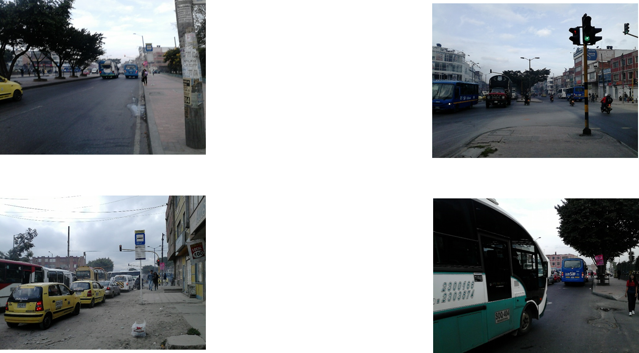

 |  | ACCESO NORTE |  |  |  |  | ACCESO SUR

 |  | ACCESO OCCIDENTE |  |  |  |  | ACCESO ORIENTE

